Заготовка
Время на изготовление продукта
Продукт | Техник A | Техник B | Техник C | Техник D | Количество часов |  |  |  |  |  | Доход | 119,095.24 ₽
1 | 2 | 2.5 |  |  | Продукт | Техник A | Техник B | Техник C | Техник D
2 |  | 3 |  | 3.5 | 1 | 101.71428571 | 72.857142857 | 0 | 0
3 | 3 |  | 4 |  | 2 | 0 | 47.142857143 | 0 | 120
Ограничения |  |  | Продукт | Цена | 3 | 18.285714286 | 0 | 120 | 0
Продукт 1 = 80 |  |  | 1 | 600.00 ₽ | Итог | 120 | 120 | 120 | 120
Продукт 2 = 50 |  |  | 2 | 700.00 ₽ | Количество единиц продукта
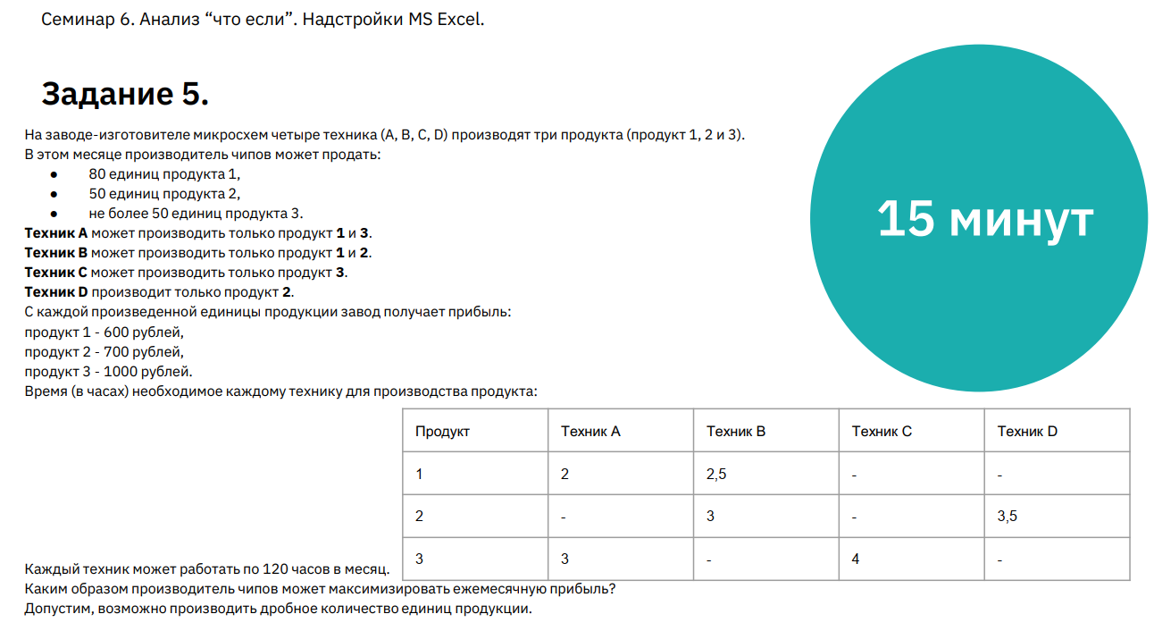
Продукт 3 <= 50 |  |  | 3 | 1,000.00 ₽ | Продукт | Техник A | Техник B | Техник C | Техник D | Итог
Время работы техника <=120 |  |  |  |  | 1 | 50.857142857 | 29.142857143 |  |  | 80
 |  |  |  |  | 2 |  | 15.714285714 |  | 34.285714286 | 50
 |  |  |  |  | 3 | 6.0952380952 |  | 30 |  | 36.095238095

